ANEXO 1 ITEM 1 BIBLIOTECA
UNIVERSIDAD TECNOLÓGICA DE PEREIRA
CONVOCATORIA PÚBLICA BS 04 DE 2025
“COMPRA DE AMOBLAMIENTO PARA LAS DIFERENTES ÁREAS DE LA UNIVERSIDAD TECNOLÓGICA DE PEREIRA"
ANEXO 1 - ESPECIFICACIONES TÉCNICAS Y PRESENTACIÓN DE OFERTA

ANEXO 1 ITEM 1 BIBLIOTECA

ÍTEM | NOMBREL DEL ELEMENTO | DESCRIPCIÓN ESPECIFICACIONES | MARCA | UNIDAD DE MEDIDA | CANTIDAD | DESCRIPCION MARCA/ REFERENCIA/ESPECIFICACIONES OFERTADAS | VALOR UNITARIO ANTES DE IVA | PORCENTAJE IVA ( % ) | VALOR IVA | VALOR UNITARIO IVA INCLUIDO | TOTAL IVA INCLUIDO | TIEMPO DE ENTREGA (Días Calendario) | TIEMPO DE GARANTIA (Minimo 5 años) | IMÁGENES DE REFERENCIA
1 | Recepcion Circular | Recepcion circular medidas 4,79x1,37 H=0,85 Superficie laminada, Conectividad pasacables, ducto bajo superficie + Bajante en lamina Cold rolled pintada. Frontal + Laterales entamborados Laminados. Counter Curvo 4,32x0,15 H=0,85 en superficie solida Corian Blanco + Listones Bajos en 0,05 H=0,40 Laminados. Incluye 2 Modulos de Servicio 2M1A con frente laminado. |  | Unidad | 1 |  |  |  | 0 | 0 | 0
2 | Mesa Ameba 3-Puntas | Mesa 3-Puntas medidas 4.80 x 4.48 H=0.722m, superficie en Formica 25mm de espesor, 5 Grommtes Porto con 3 Troqueles, sin chasis, conexion a piso. Vade central tapizado |  | Unidad | 1 |  |  |  | 0 | 0 | 0 |  |  | 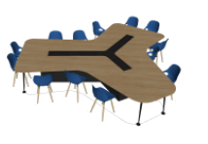
3 | Mesa Ameba En L | Mesa en L medidas 3.66 x 2.70 H=0.720m, superficie en Formica 25mm, 3 Grommtes Porto con 3 Troqueles, sin chasis, conexion a piso. Vade central tapizado. |  | Unidad | 1 |  |  |  | 0 | 0 | 0 |  |  | 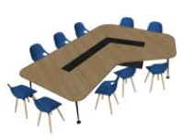
4 | Bibliofijo De Consulta Sencilla | Bibliofijo de consulta Sencilla : Conformados por 1 unidad de consulta sencilla, medidas 0.90 largo x 0.30 fondo x 2.00 alto. Laterales y techo en formica, con entrepanos en lamina Cold Rolled. Kit estructural tensor y zocalo. |  | Unidad | 6 |  |  |  | 0 | 0 | 0 |  |  | 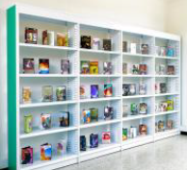
5 | Nicho Doble | Nicho Doble 4,70 x 1,20 H=0,78: Incluye 4 Bancas Corrida con espaldar 1,20 x H=0,78m, estructura inferior en tuberia C.R. estructura interna en triplex 15mm, asiento y espalda tapizada en textil de alto trafico, espuma D40. Incluye 2 Mesas de 1.20 x 0.80m Superficie en melamina de 18mm, sin conectividad, base Fuste con Plato + 3 muebles para materas fabricados en melamina. (No incluye materas ni PLantas) |  | Unidad | 2 |  |  |  | 0 | 0 | 0 |  |  | 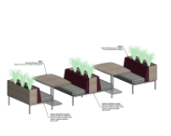
6 | Tarima En U, 2 Niveles | Tarima en U, 2 Niveles, medidas 7,50x2,72 H=0,90 Estructura en Tuberia Cuadrada Cold rolled pintada. Recubimiento Sentadero, Laterares, Frontales en Piso Vinilico de alto trafico. Incluye 5 tomas dobles precableados y 12 Cojines tapizados en textil de alto trafico |  | Unidad | 1 |  |  |  | 0 | 0 | 0 |  |  | 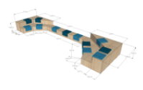
7 | Banca Corrida | Banca Corrida 9,26 x 0,60 Estructura en aglomerado con recubrimiento en piso vinilico de alto trafico. Sentadero Tapizado y Espaldar a Muro 7,36 H=0,36 Tapizados en textil de alto trafico. Con Conectividad, Incluye 5 tomas dobles precableados. |  | Unidad | 1 |  |  |  | 0 | 0 | 0 |  |  | 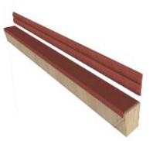
8 | Bibliofijos Curvos 2 Secciones | Bibliofijos Curvos 2 Secciones 2,92 - 4,20 x0,60 H=0,90 laminados en formica, con 2 Niveles |  | Unidad | 1 |  |  |  | 0 | 0 | 0 |  |  | 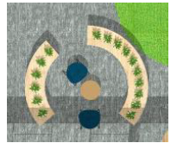
9 | Banca Curva + Bibliofijos. | Banca Curva + Bibliofijos. Banca medida 4,50 x 0,90 alto, en aglomerado laminado con recubrimiento en piso vinilico de alto trafico. Sentadero y espaldar tapizado en textil de alto trafico. Bibliofijos Perimetrales 0,30 H=0,90 laminados en formica, con 2 Niveles. Con Conectividad, incluye 2 tomas dobles precableados. |  | Unidad | 1 |  |  |  | 0 | 0 | 0 |  |  | 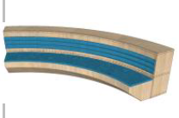
10 | Mesa A Muro | Mesa a muro, medidas de 1,50 x 0,90 x 0,73=h, estructura Metalica cold rolled pintada, bases en madera natural, superficie en melamina 25mm con chaflan 45°, con Conectividad 1 Grommet. |  | Unidad | 3 |  |  |  | 0 | 0 | 0 |  |  | 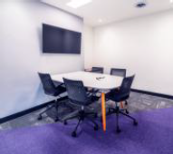
11 | Nicho Tapizado Bidireccional 1.0 X 1.0 H=2.10 M, Cuerpo En Laminado Decorativo, Tapizados En Textil De Alto Trafico. Incluye Iluminacion, Grommet Circular, Interruptor Y Circuito Con Conexion Mediante Clavija. | HOT SPOT : Nicho tapizado bidireccional 1.0 x 1.0 H=2.10 M, cuerpo en laminado decorativo, tapizados en textil de alto trafico. Incluye iluminacion, grommet circular, interruptor y circuito con conexion mediante clavija. |  | Unidad | 2 |  |  |  | 0 | 0 | 0
12 | Bibliofijo De Consulta Doble | Bibliofijo de consulta Doble : Conformados por 1 unidad de consulta doble, medidas 0.90 largo x 0.60 fondo x 2.00 alto. Laterales y techo en formica, con entrepanos en lamina Cold Rolled. Kit estructural tensor y zocalo. |  | Unidad | 6 |  |  |  | 0 | 0 | 0 |  |  | 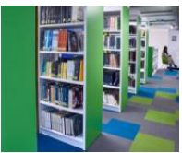
13 | Banca Curva 2 Secciones + Bibliofijos Perimetrales. | Banca Curva 2 secciones + Bibliofijos Perimetrales. Banca Laminada, base con recubrimiento en piso vinilico de alto trafico. Sentadero y Espaldar Tapizados en textil de alto trafico. Bibliofijos Perimetrales medidas 0,30 H=0,90 laminados en formica 2 Niveles. Con Conectividad, incluye 4 tomas dobles precableados. |  | Unidad | 2 |  |  |  | 0 | 0 | 0 |  |  | 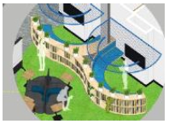
VALOR TOTAL OFERTA |  |  |  |  |  |  |  |  |  |  | $ -

Observaciones:

 | NOMBRE Y NIT EMPRESA:
 | NOMBRE Y FIRMA REPRESENTANTE LEGAL
 | CÉDULA REPRESENTANTE LEGAL
 | FECHA:

0%
5%
10%
19%

